Giao dien
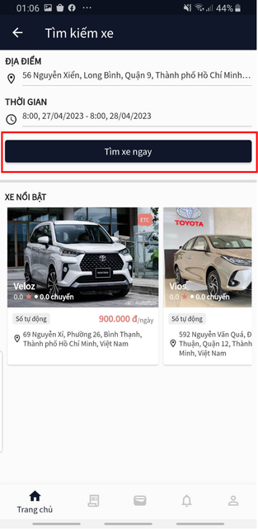
Posts and Telecommunications Institute of Technology |  | Thiết kế | Tài liệu phát triển | Tên hệ thống | Ứng dụng cho thuê xe |  | Người tạo | Nguyễn Trung Hiếu | Ngày tạo | 3/10/2023
 |  |  |  |  |  |  | Người cập nhật |  | Ngày cập nhật
 |  |  |  | Màn hình (ID) | Car_Search | Màn hình (Tên) | Tìm kiếm xe

 | 1. Giao diện

